CollectiveAccess
Image | Object | Description | Date
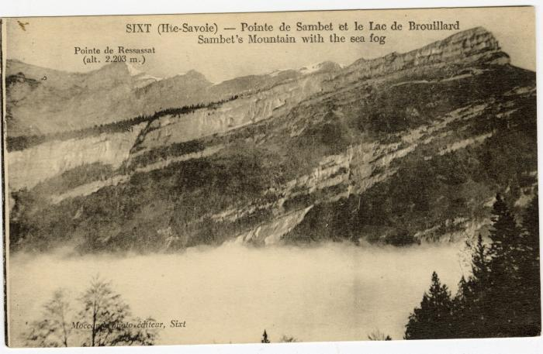 | Pointe de Sambet et le Lac de Brouillard (56-072) | Pointe de Sambet et le Lac de Brouillard

